List1
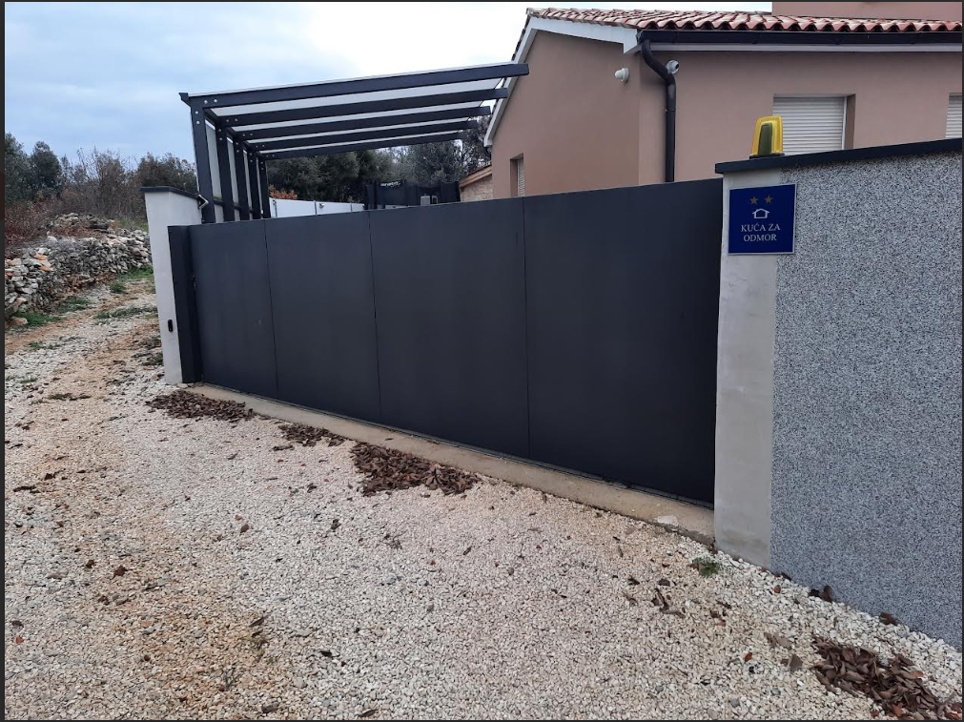
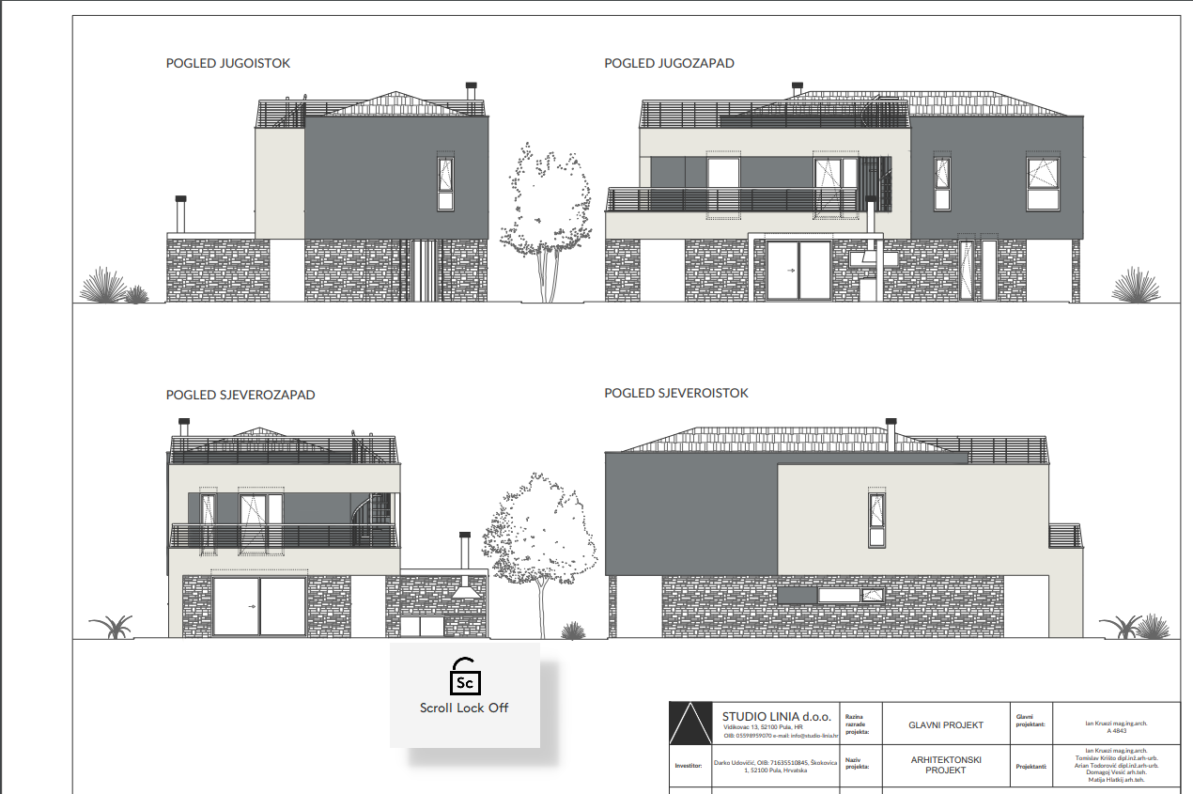

po projektu je horizontalna ograda ali mi smo je izmjenili zbog sigurnosnih razloga

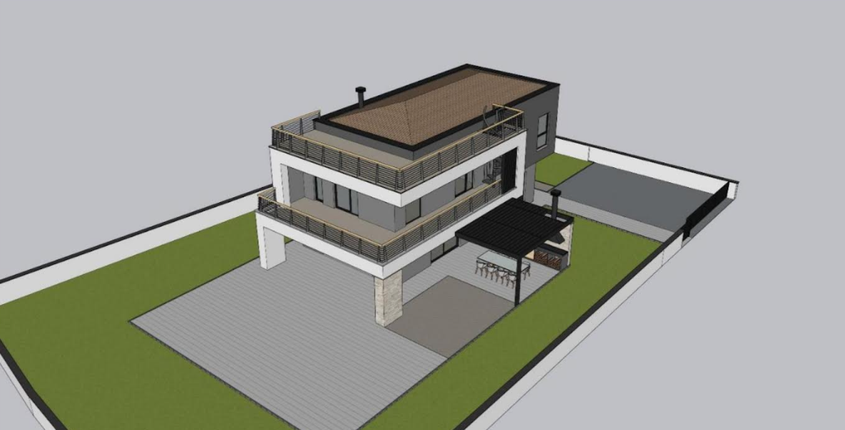

improvizacija kako bi izgledale aluminijske stepenice (za 10-ak dana trebali bi napraviti estrih na terasama i onda dobiti konačne visine stepenica i onda bi Vam mogli poslati i nacrt u DWGu)
za sada možemo aproksimirti da je visina od donje terase (pločica) do gornje (pločica) 300 cm ali čini mi se da bi mogla biti 296cm što će ovisiniti o padu i izolaciji terase.

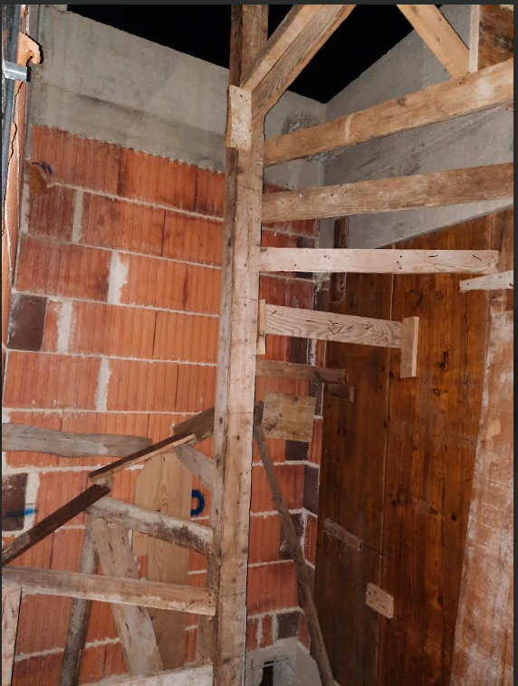

ovo je kolna kapija koja mi se sviđa - znači potpuno zatvorena i ona može biti od aluminija ili čelika ali
za nju mi sada nije toliko hitno - nju možemo raditi i krajom drugog početkom trečeg mjeseca.
visina je 150, a dužina 550 cm - klizna.

